Накладная-№3
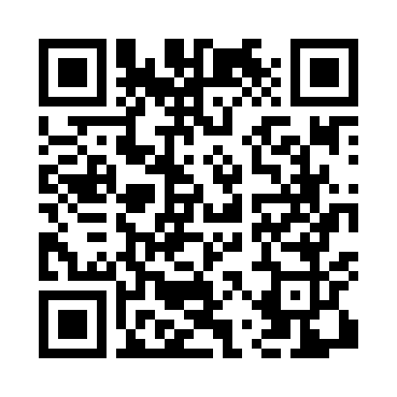
Номер товарно-транспортной накладной: |  |  | Торговый представитель: Kamol aka
Поставщик: Toshkent falcon fly 2 |  |  | Телефон торгового представителя: +998979626299
Дата отгрузки: 06.10.2025 |  |  | Контрагент: Dona zakass
Дата консигнации: |  |  | Адрес:
Доставщик: |  |  | Телефон:
Телефон доставщика:
Время заказа: 06.10.2025 17:35:00
№ | Штрих-код | Название товаров (работ,услуг) | Количество | Количество в кейсе | Цена | Сумма
 |  |  | 544 |  |  | 535.5
1 | 6805019698804 | Сервировочные коврики 30*45 DB-98-80 | 360 | 1 коробка | 0.40 | 144
2 | 6926567105436 | Силиконовый подставка для чайника MAT0175-70A DB-105-44 | 100 | 100 шт. | 0.60 | 60
3 | 6920230200022 | Стеклянная подставка для торта B24-J3323 WY02 -02 XP-13-137 | 51 | 8 коробка, 3 шт. | 5.50 | 280.50
4 | 4000162044450 | Набор ножей для карвинга фруктов и овощей, 3 шт CCP-A0288 DB-5-81 | 3 | 3 шт. | 3 | 9
5 | 6966200087026 | Пластиковый салатница 8702 DB-152-102 | 30 | 30 шт. | 1.40 | 42
Итого: 535.5$|->UZS: 6,693,750.00

